ゲーム概要・ルール
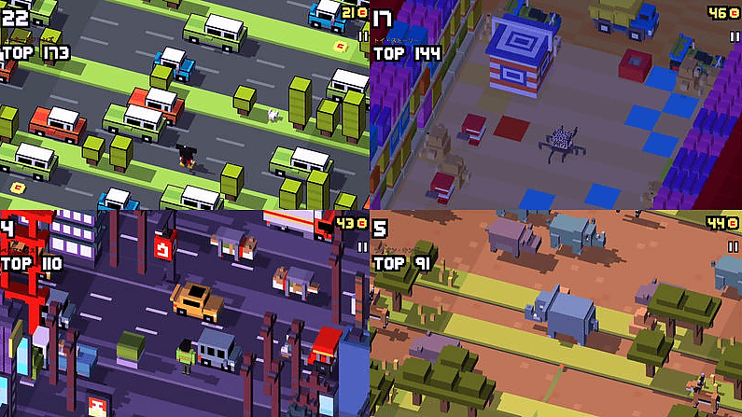
【基本情報】
タイトル：フライドチキン
ジャンル：アクション
プレイ人数：１人
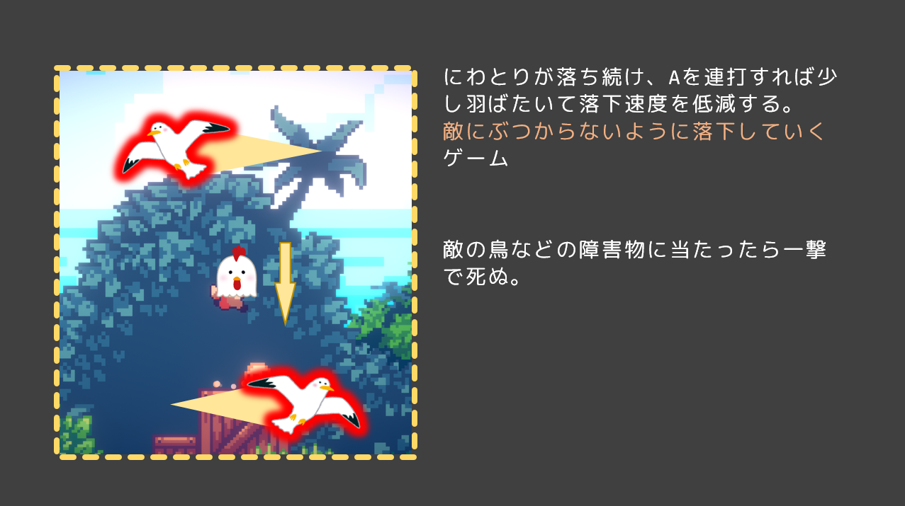

【コンセプト】
ワンボタンでにわとりの落下速度を調整して、下のゴールを目指すゲーム

【ゲームルール】
ステージ制。５ステージを目安に作る。
成功条件：一番下までたどり着けばステージクリア
失敗条件：敵に１度でも触れたら失敗

【簡単なゲーム説明】
プレイヤーは画面上から下方向にむかって落下し続ける。
Aボタンでちょっと羽ばたき、連打をして落下速度を低減する。
このゲームには敵がいる。敵にぶつかると一撃で死ぬので、ぶつからないようにゴールを目指す。
左右横５マスほどのレーンに沿って移動することができる。敵のいない有利な道を選ぶことができる。
横に移動する敵に当たらないように、落下速度を調整しつつ下にあるゴールを目指すゲーム。
時に上からプレイヤー目掛けて降りてくる敵がきたりするので、そういう時はその敵が画面が見切れるまで下に早く降りなくちゃいけない
時に大きくて遅い敵が通っていたりするので、ぶつからないように過ぎるまで落下速度を低減し続けるか、通れる場所まで横によけなければいけない

【車や列車に当たらないように進むクロッシーロードをイメージ】

画面フロー
画面フロー

ゲーム起動

ゲームシーン
ゲーム画面の上に描画

タイトル画面
ランキングを表示
ランキング画面
スタートから再開
スタートボタンを押す
なんかのボタンを押すと閉じる

ゲーム画面
なんかのボタンを押す

NO
ステージクリア
YES
リザルト画面

死亡
ゲーム画面の上に描画
ゴールに到達

ゲームシーン
【ゲーム開始前】
ゲームシーン開始時、すぐにゲーム開始せずAボタンを押すまで入力を待機する。

最初は入力するまで
ゲーム開始は待機

【ゲーム開始後】

ゲーム開始後ゴールを目指して敵に当たらないように落ち続ける。

敵に触れたら失敗
→ゲームシーンへ

地面に無事辿りつけたらクリア
→リザルト・ランキング画面を表示後、タイトルシーンへ

【ゲームクリア後】
■リザルト画面

リザルト
以下段階的に表示
①クリアタイムのスコアを表示
②コインのスコアを表示
③合計スコアを表示
④評価ランクを表示
⑤花火
クリアタイム １：２０ → ２５０
コイン １２枚 → １２０
合計スコア → ５００
評価 S

■ランキング画面

ランキング
１位 田中 １１２１０
２位 翔太 １００００
３位 ほげ ９９０１
１３位 森拓 ３３１３

プレイヤー仕様
【操作方法】
Aボタン：一瞬羽ばたいて落下速度を低減。連打して使う。
スティック：左右どちらかに倒すことで１レーン分横に移動。

縦に１レーンずつ移動


落下速度を調整

瞬時ではなく補完移動
横の移動１レーンずつじゃなくて、自由に横移動の方がいいかも？
連打なし
連打あり

【プレイヤー操作時の演出】
ジャンプや落下などの挙動に合わせて、プレイヤーが伸縮する

● 伸縮する演出

ジャンプ
落下

減速時に横に伸びる
加速時に上に伸びて

落下加速時に縦に伸びる

縦に伸びると横がすこし縮む。
横に伸びるときは縦がすこし縮む。

● ジャンプするときのエフェクト

半円状に土埃のようなものを小さい爆発のように飛ばす

● 死亡演出

衝突時

敵は動き続ける

１秒後、暗転。
ゲームシーンを最初からやり直す
羽のようなものが爆発するような感じで散る。

にわとりが回転しながら落下していく。カメラは追わない。
地面が見えても地面を貫通して落下して消えていく

● カメラ

ジャンプ中速度が低いとカメラが近くに寄ってくる。
落下速度が高い時はカメラがすこし広い範囲を写す。
１．１倍くらいの微妙な範囲

● 落下エフェクト

落下速度が高い時に、
下から上に線が過ぎていくエフェクトを表示する

敵の各仕様
【敵の生成パターン】
【レーンごとの情報】

・敵の種類
・敵同士の横の間隔
・左右の移動方向
・移動速度
敵はレーンごとに種類・方向・間隔が違う

感覚は横レーンごとに違う

【敵の種類】

■ 標準的な敵
横に移動するだけの敵。
移動速度は早くも遅くもない。

■ 高速で過ぎ去る敵
低間隔で高速で過ぎ去っていく。
クロッシーロードの列車と同じ

特に警告は無しで
サイズは標準的な敵くらい
特別すばやい

煙のようなエフェクトを放出する

■ 低速で大きい敵
ゆっくり進むくせに大きいから邪魔な敵。

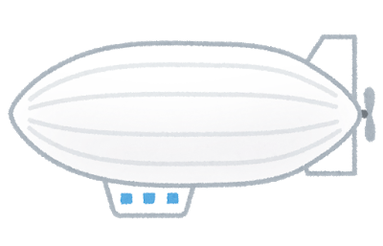
横に長い

■ 上からプレイヤーを狙って降下してくる敵

画面から見切れると消滅
落ち葉のように左右にゆらぎながらプレイヤーにむかって降下する。
横レーンに生成する横に動く敵とは別
二体同時生成はなし

タイトル画面
【タイトルの要素】
・タイトル名
・スタートボタン
・名前入力欄
・ランキングシーンに飛ぶボタン
フライドチキン
ランキングを見る
ZR + ZL

【ゲーム開始の条件】
Aボタンをゲージが溜まるまで連打
ゲージについ【】ては演出シートで。

→ プレイヤー名を入力

【プレイヤー名入力欄】
ランキングシーンで表示されるプレイヤー名に使われる。
空欄なら[名無し+名無しがいる分の数]の名前
タイトル画面としてにわとりが落ち続けている場面を見せる
背景は高速でスクロールする

羽ばたいている

GAME START Aボタンを連打
→ ゲームシーンへ移行する条件

【ランキング画面の表示】
ゲームクリア時に表示するランキング画面と同じようなものを使う。
ゲームクリア時のランキング画面に演出を付け加えるならコピーを用意。

ランキング
１位 田中 １１２１０
２位 翔太 １００００
３位 ほげ ９９０１
１３位 森拓 ３３１３

【タイトル画面からゲーム画面に遷移する時の演出】
Aボタンを連打するとタイトル画面下から黒い背景が登ってきて、
連打しきるとタイトル画面のUIが見えなくなる。プレイヤーは見える。
一定時間経過後、黒い背景が下から上にあがってゲームシーンがそのまま始まる

タイトルで入力した名前と、
”スコアがあるなら”スコアを描画する

タイトル
ランキングを見る
ZR + ZL
タイトル
ランキングを見る
ZR + ZL
Challenger : tanaka
Score : 500

GAME START Aボタンを連打
GAME START Aボタンを連打

ゲージが満タンになったらゲーム開始状態。
もうAボタン押さなくても大丈夫
幕があがってそのままゲーム開始する
何もしない
Aボタン連打でゲージがたまる
押さないとゆっくり下がる

